イメージ①
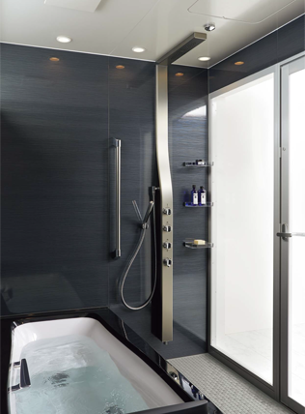
エクシブ京都 八瀬離宮
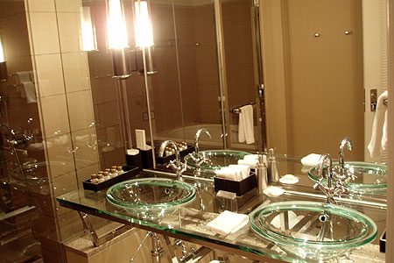

オーダーキッチンメーカー「リネアタラーラ」
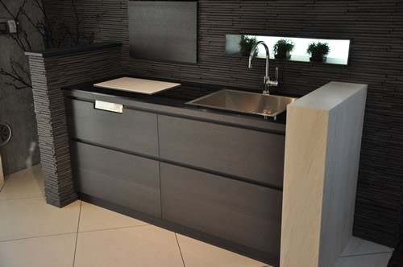

壁面収納 「収納ラボ」
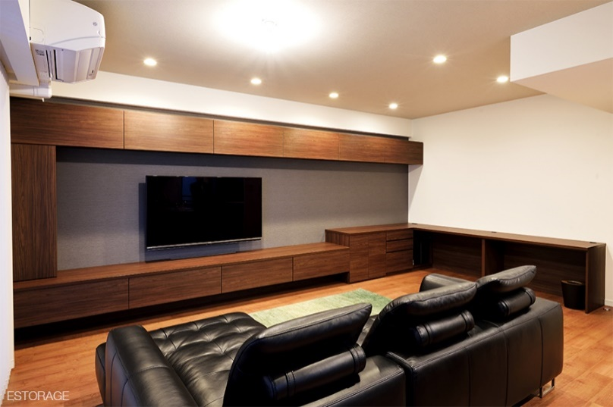
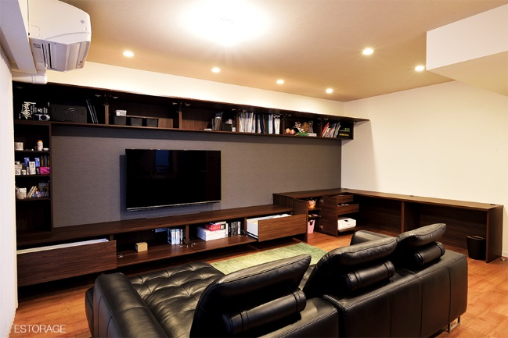

ベッドヘッド収納棚
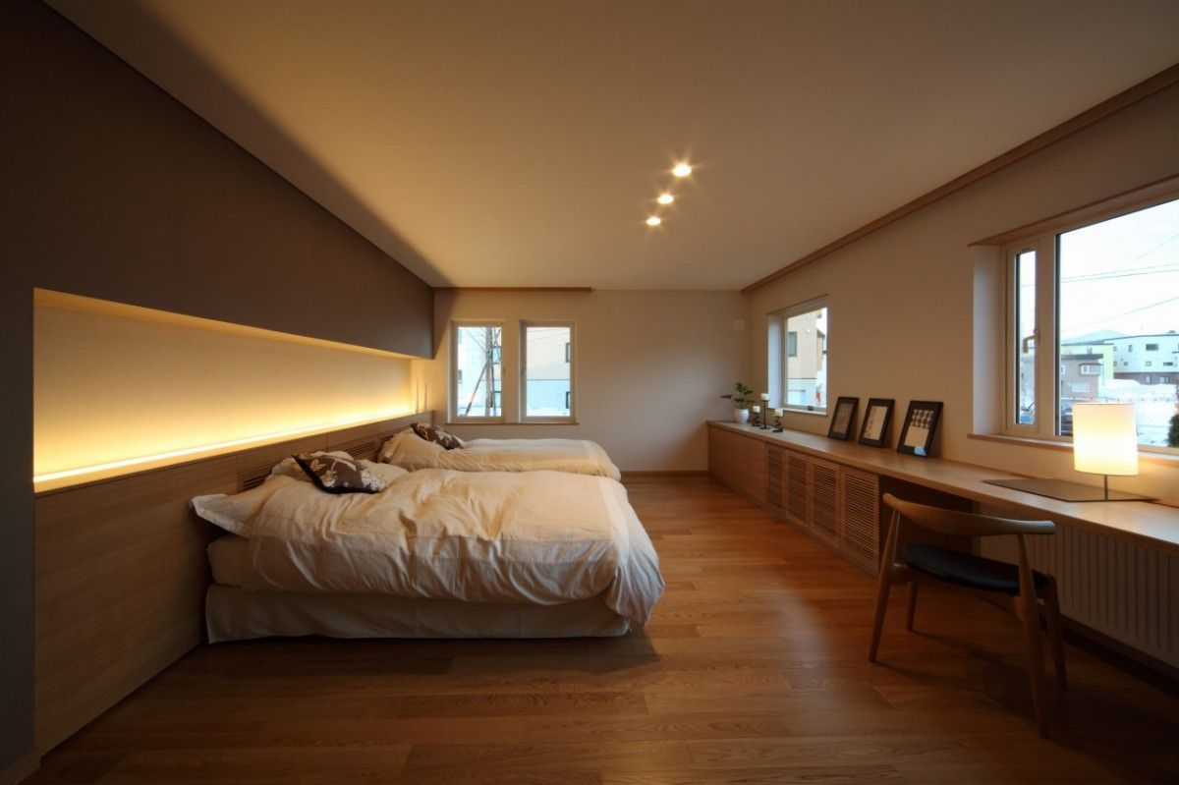
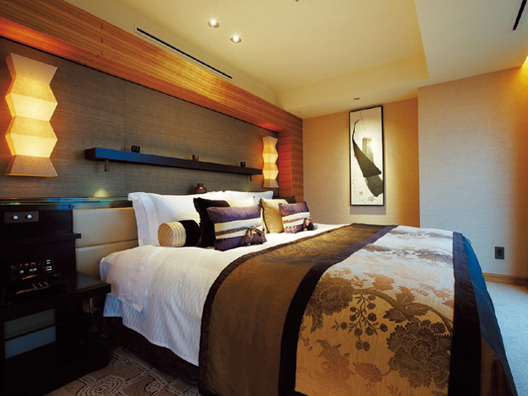

ムーバー 上下フリーストップ扉 [スガツネ工業]
キッチン隠しに使いたい。
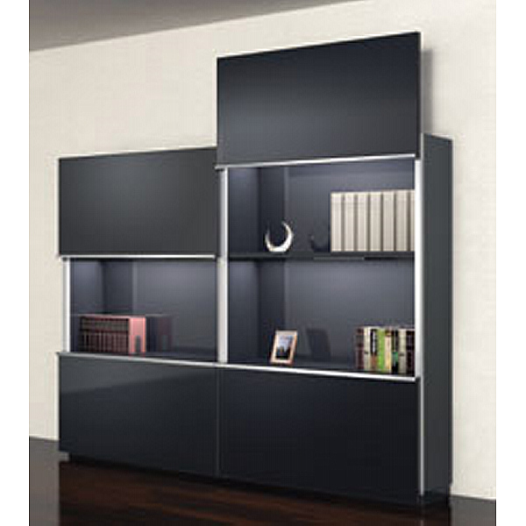

LIXIL SPAGE
PX BA45B | 浴室入口：引き戸タイプ ブラックスモークガラス

内装イメージ
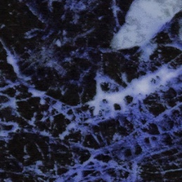
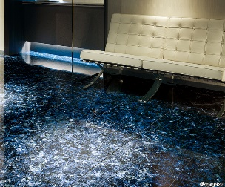

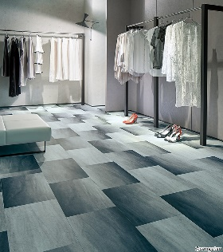
主室イメージに近いもの |  | ウォークインクローゼットイメージに近いもの

クロス

床 | サンゲツ フロアタイル | サンゲツ フロアタイル
 | IS919 | GT891

